01_暗号化リスト設定
1_暗号化リスト設定

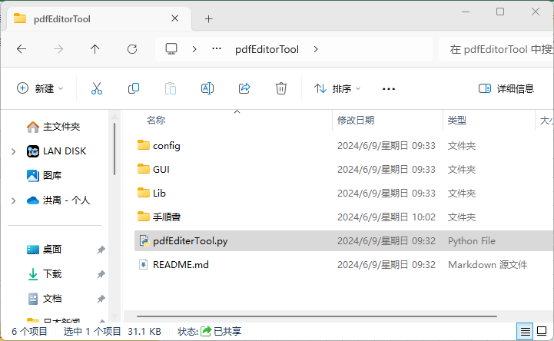

① 【pdfEditerTool.py】をクリックし、
画面設定を開く

② 下記画像をクリックし、暗号化設定リストパネルを開く
(方法1)

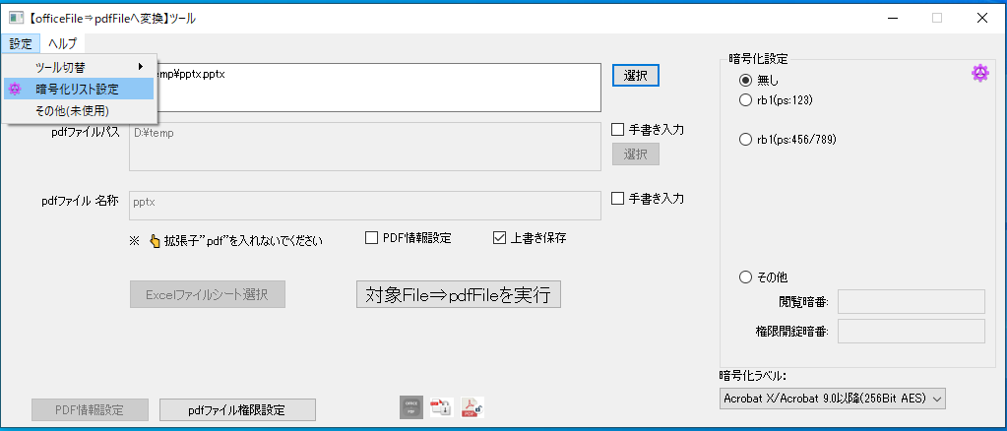
② 【暗号化リスト設定】をクリックし、暗号化設定リストパネルを開く
(方法2)

③ Rb1とRb3にパスポート設定を追加
その他rbxを非表示に設定する

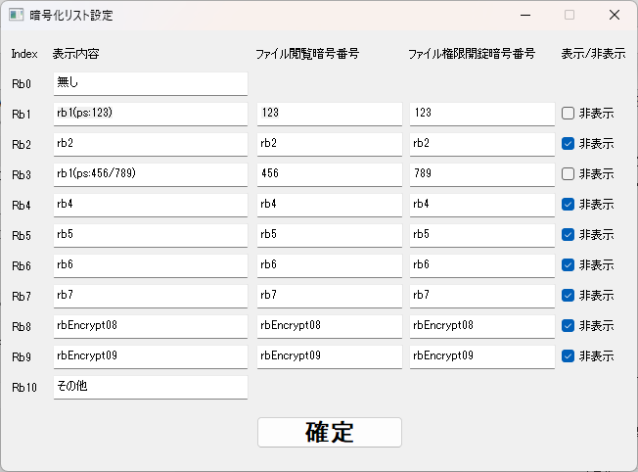

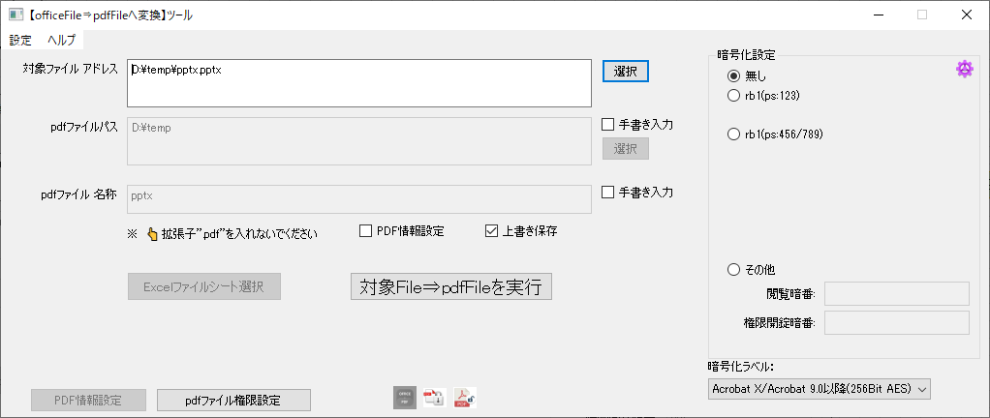

設定後の暗号化設定画面

02_PDF情報設定
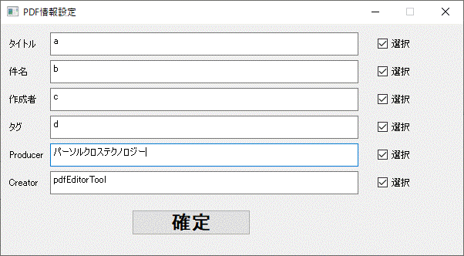
1_PDF情報設定

① 【pdfEditerTool.py】をクリックし、
画面設定を開く



② 【PDF情報設定】を選択済み

③ 【PDF情報設定】をクリック

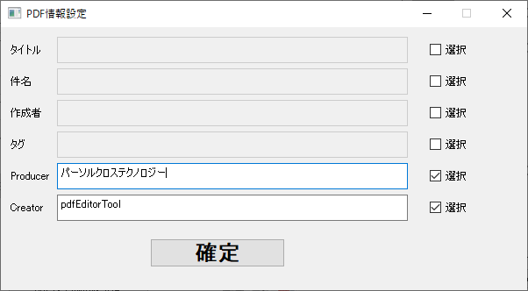
④ PDF情報設定内容を入れて、【確定】をクリック

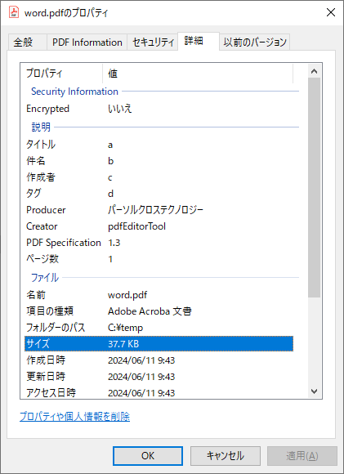

設定実施後のpdf情報詳細

03_PDFファイル権限設定
1_PDFファイル権限設定

① 【pdfEditerTool.py】をクリックし、
画面設定を開く

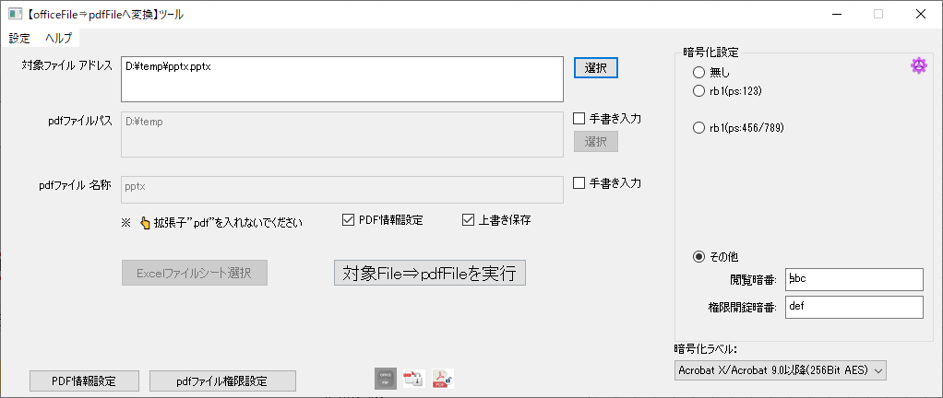

② 【PDFファイル権限設定】をクリック

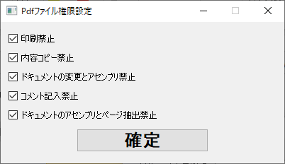
③ PDFファイル権限設定を選んで、【確定】をクリック

1_PDFファイル権限設定対応関係

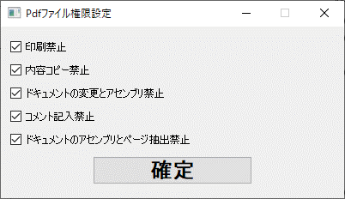

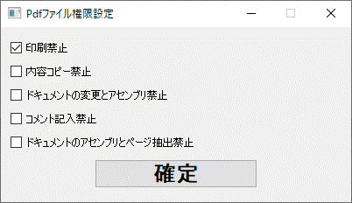



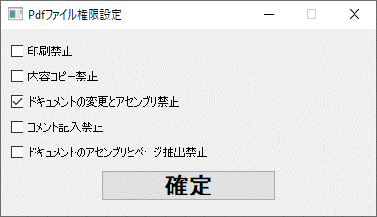
Adobe Acrobat Pro PDF編集ソフトのライセンスが持っていないため、未確認



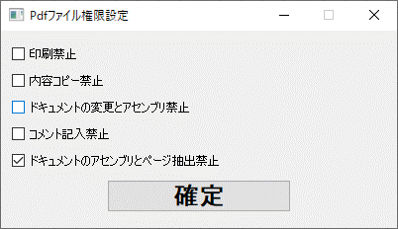
Adobe Acrobat Pro PDF編集ソフトのライセンスが持っていないため、未確認

Adobe Acrobat Pro PDF編集ソフトのライセンスが持っていないため、未確認

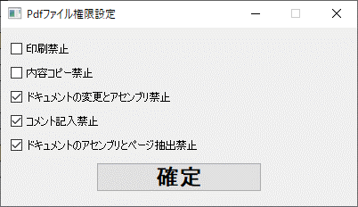
Adobe Acrobat Pro PDF編集ソフトのライセンスが持っていないため、未確認

Adobe Acrobat Pro PDF編集ソフトのライセンスが持っていないため、未確認

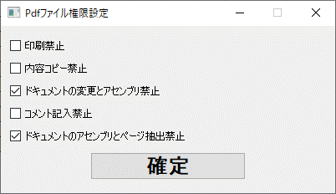
Adobe Acrobat Pro PDF編集ソフトのライセンスが持っていないため、未確認

Adobe Acrobat Pro PDF編集ソフトのライセンスが持っていないため、未確認


Adobe Acrobat Pro PDF編集ソフトのライセンスが持っていないため、未確認

Adobe Acrobat Pro PDF編集ソフトのライセンスが持っていないため、未確認

04_暗号化アルゴリズム設定
1_暗号化アルゴリズム設定

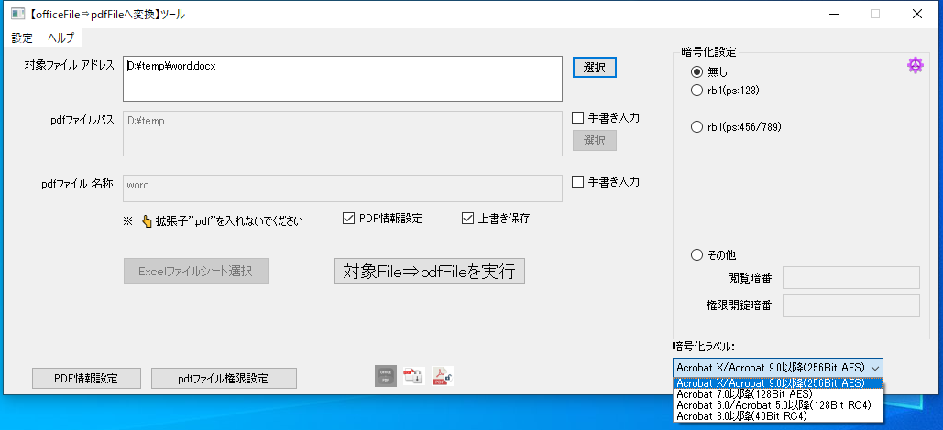

① 暗号化アルゴリズムを選択

暗号化ラベル：Acrobat 7.0以降(128Bit AES)
暗号化ラベル：Acrobat X/Acrobat 9.0以降(256Bit AES)
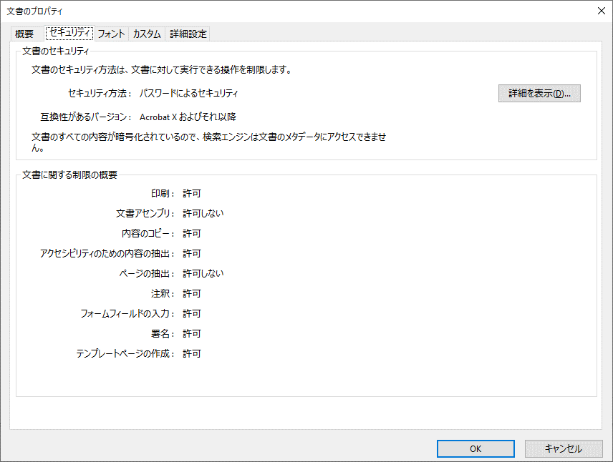
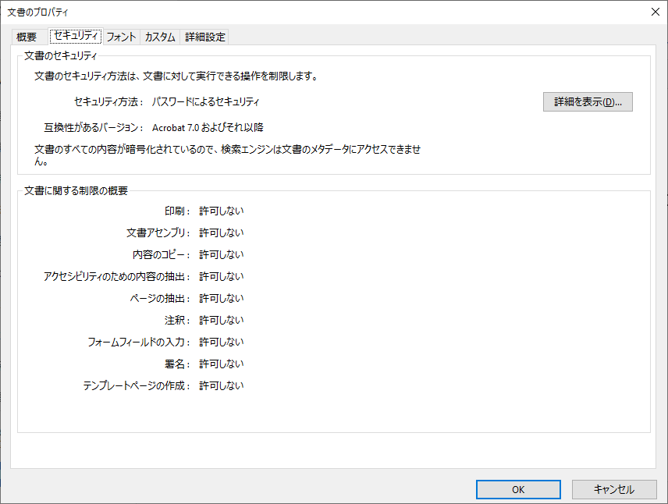

交換性があるバージョン設定
交換性があるバージョン設定

暗号化ラベル：Acrobat 6.0/Acrobat 5.0以降(128Bit RC4)
暗号化ラベル：Acrobat 3.0以降(40Bit RC4)



交換性があるバージョン設定
交換性があるバージョン設定

10_ファイル選択(word)
1.実施前提条件

 | 「01_暗号化リスト設定」 | 実施が完了次第、本手順が実施できます

2_ファイル選択

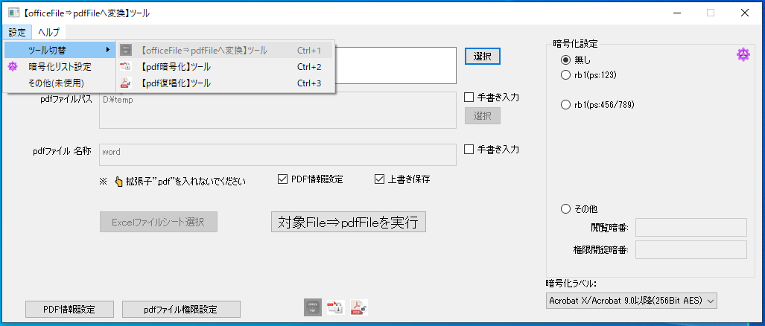

① ツール指定(方法１)

① ツール指定(方法2)

② 【選択】をクリックし、ファイル選択パネルを開く

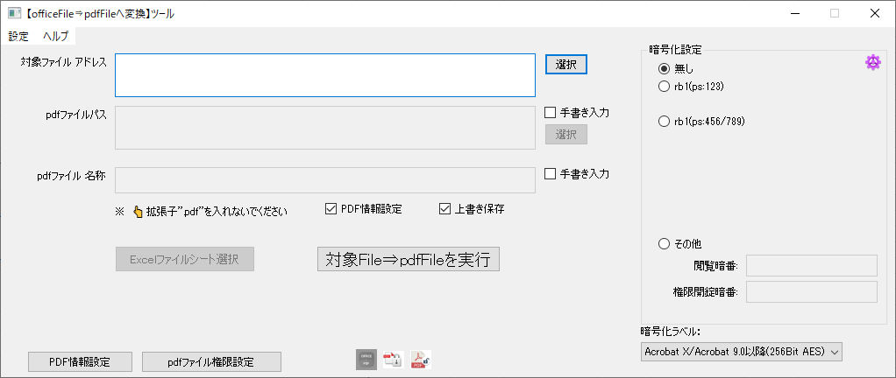

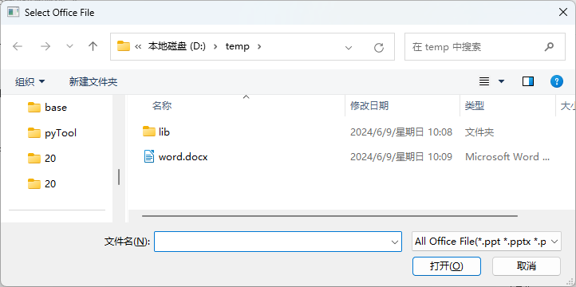



対象ファイル選択済み

11_ファイル選択(Excel)
1.実施前提条件

 | 「01_暗号化リスト設定」 | 実施が完了次第、本手順が実施できます

2_ファイル選択

① ツール指定(方法１)

① ツール指定(方法2)

② 【選択】をクリックし、ファイル選択パネルを開く

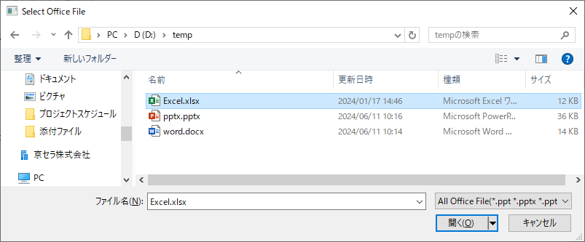

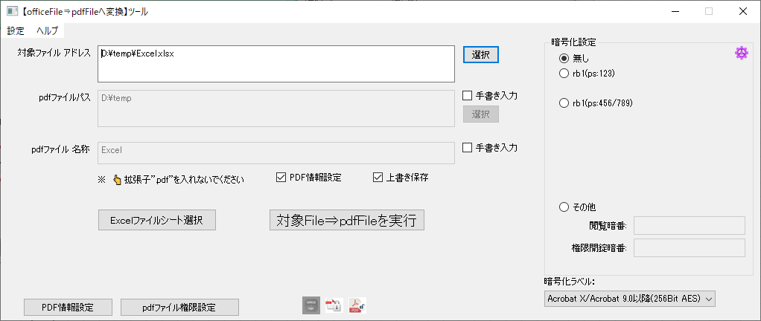

対象ファイル選択済み

③ 【Excelファイルシート選択】をクリックし、出力対象シートを選択

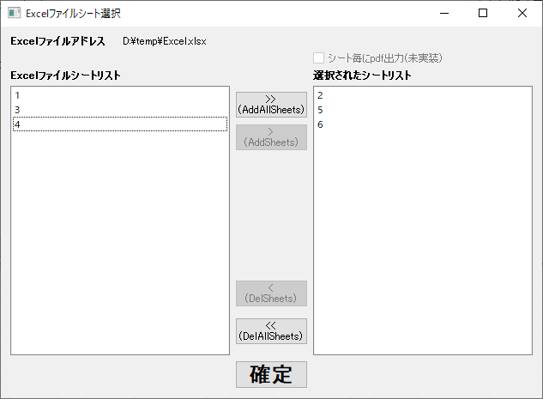

シートを選択

④ 【確定】をクリックし、シート選択設定が終わり

12_ファイル選択(PowerPoint)
1.実施前提条件

 | 「01_暗号化リスト設定」 | 実施が完了次第、本手順が実施できます

2_ファイル選択

① ツール指定(方法１)

① ツール指定(方法2)

② 【選択】をクリックし、ファイル選択パネルを開く

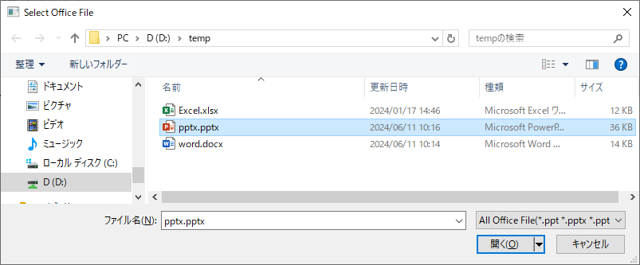



対象ファイル選択済み

20_暗号化無しファイルを生成
1.実施前提条件

下記のいずれかのファイル選択設定が実施済み
 | ├ | 10_ファイル選択(word)
 | ├ | 11_ファイル選択(Excel)
 | └ | 12_ファイル選択(PowerPoint)

2_暗号化無しファイルを生成



① 【無し】を指定

②【対象File⇒pdfFileを実行】をクリック

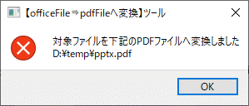
出力結果ログ

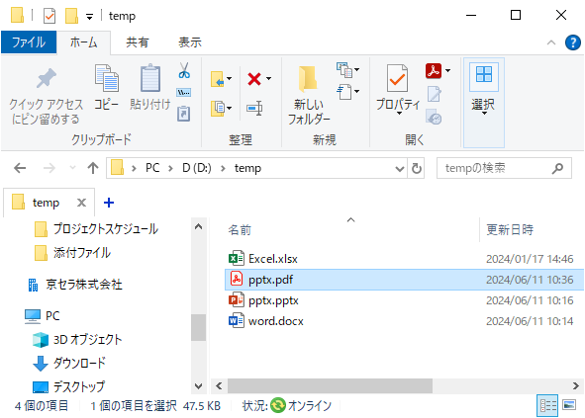

出力ファイル(暗号化無し)

21_暗号化付きファイル(Type1)を生成
1.実施前提条件

下記のいずれかのファイル選択設定が実施済み
 | ├ | 10_ファイル選択(word)
 | ├ | 11_ファイル選択(Excel)
 | └ | 12_ファイル選択(PowerPoint)

2_暗号化付きファイル(Type1)を生成(閲覧暗号番号と権限開錠暗号番号一致)

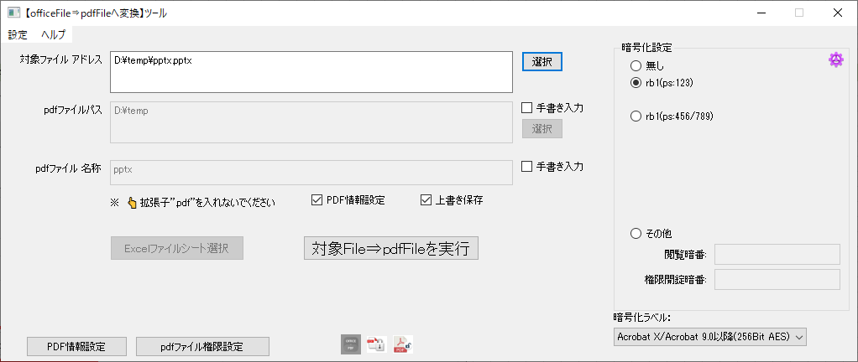

① 【rb1(ps:123)】を指定

②【対象File⇒pdfFileを実行】をクリック

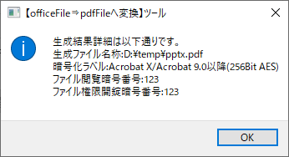
出力結果ログ

出力ファイル(暗号化付)

ファイルセキュリティプロパティ

22_暗号化付きファイル(Type2)を生成
1.実施前提条件

下記のいずれかのファイル選択設定が実施済み
 | ├ | 10_ファイル選択(word)
 | ├ | 11_ファイル選択(Excel)
 | └ | 12_ファイル選択(PowerPoint)

2_暗号化付きファイル(Type2)を生成(閲覧暗号番号と権限開錠暗号番号が不一致)

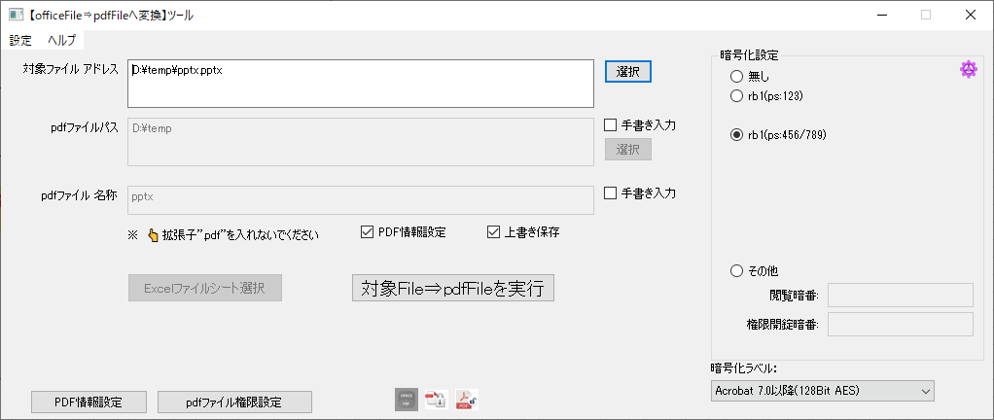

① 【rb1(ps:454/789)】を指定

②【対象File⇒pdfFileを実行】をクリック

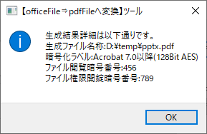
出力結果ログ

出力ファイル(暗号化付)

暗番【789】で開くの場合
暗番【456】で開くの場合


ファイルセキュリティプロパティ
ファイルセキュリティプロパティ

23_暗号化付きファイル(Type3)を生成
1.実施前提条件

下記のいずれかのファイル選択設定が実施済み
 | ├ | 10_ファイル選択(word)
 | ├ | 11_ファイル選択(Excel)
 | └ | 12_ファイル選択(PowerPoint)

2_暗号化付きファイル(Type3)を生成(暗号化番号が任意値設定)



②【対象File⇒pdfFileを実行】をクリック

① 【その他】を指定
閲覧暗号暗号番号：abc
権限開錠あの豪番号：def

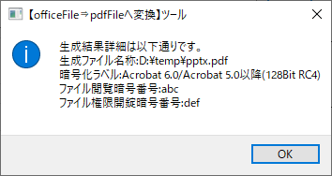
出力結果ログ

出力ファイル(暗号化付)

暗番【def】で開くの場合
暗番【abc】で開くの場合


ファイルセキュリティプロパティ
ファイルセキュリティプロパティ

30_ファイル選択
1.実施前提条件

暗号化無しpdfを用意する

2_ファイル選択

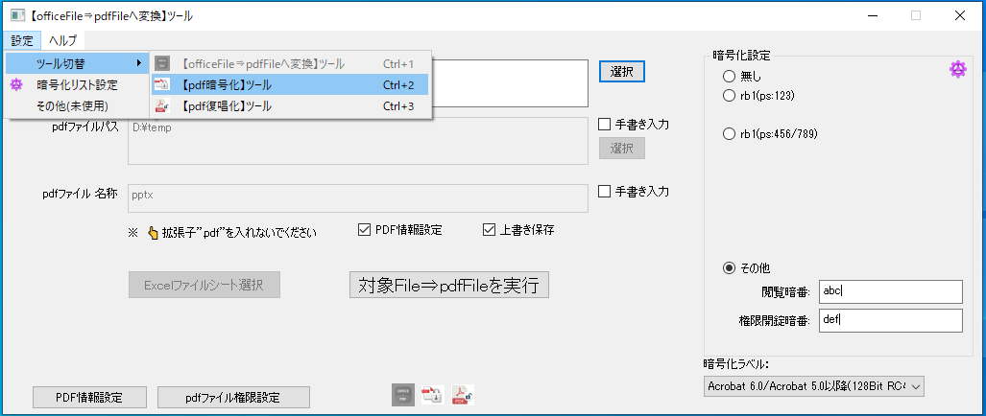

① ツール指定(方法１)

① ツール指定(方法2)

② 【選択】をクリックし、ファイル選択パネルを開く

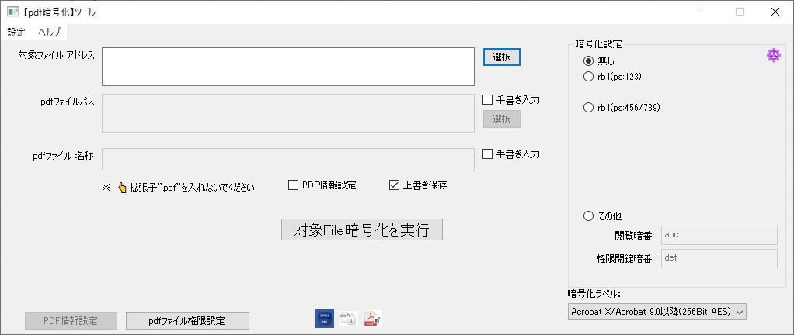

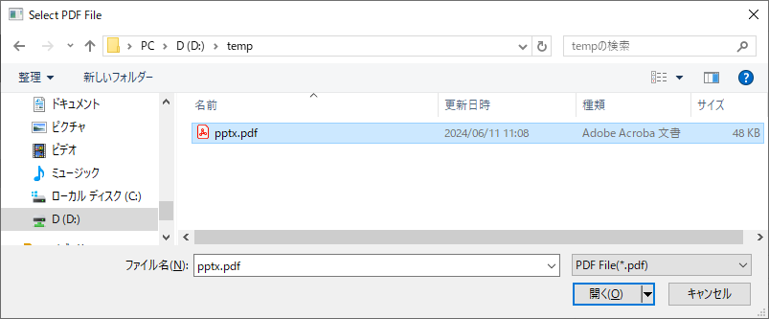

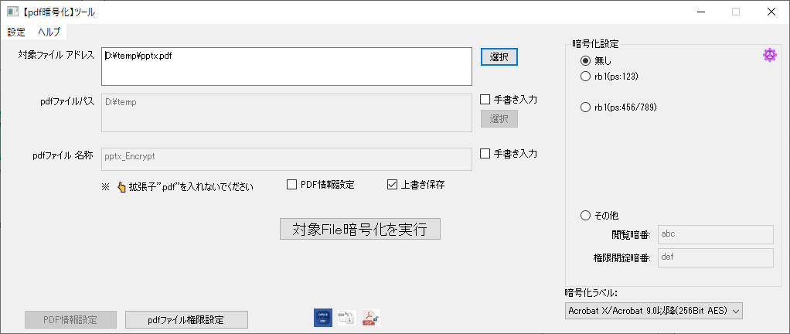

対象ファイル選択済み

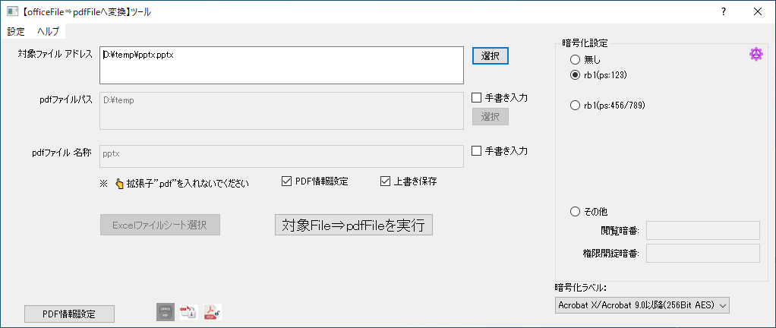

① 【rb1(ps:123)】を指定

②【対象File⇒pdfFileを実行】をクリック

出力結果ログ

出力ファイル(暗号化付)

ファイルセキュリティプロパティ

31_暗号化付きファイル(Type1)を生成
1.実施前提条件

「30_ファイル選択」 | 実施が完了次第、本手順が実施できます

2_暗号化付きファイル(Type1)を生成(閲覧暗号番号と権限開錠暗号番号一致)

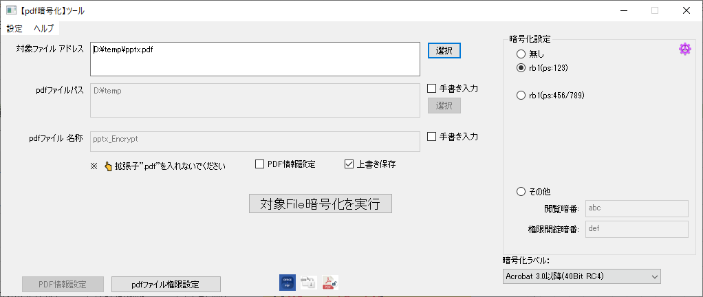

① 【rb1(ps:123)】を指定

②【対象File暗号化を実行】をクリック

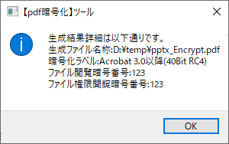
出力結果ログ

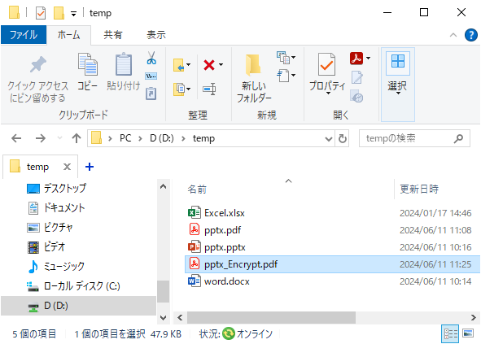

出力ファイル(暗号化付)

ファイルセキュリティプロパティ

32_暗号化付きファイル(Type2)を生成
1.実施前提条件

「30_ファイル選択」 | 実施が完了次第、本手順が実施できます

2_暗号化付きファイル(Type2)を生成(閲覧暗号番号と権限開錠暗号番号が不一致)

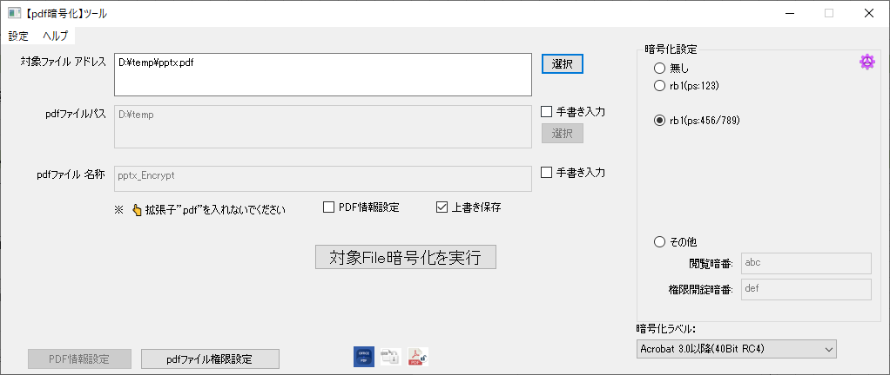

① 【rb1(ps:454/789)】を指定

②【対象File暗号化を実行】をクリック


出力結果ログ

出力ファイル(暗号化付)

暗番【789】で開くの場合
暗番【456】で開くの場合



ファイルセキュリティプロパティ
ファイルセキュリティプロパティ

33_暗号化付きファイル(Type3)を生成
1.実施前提条件

「30_ファイル選択」 | 実施が完了次第、本手順が実施できます

2_暗号化付きファイル(Type3)を生成(暗号化番号が任意値設定)

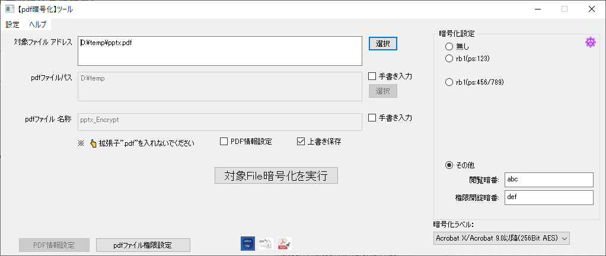

②【対象File暗号化を実行】をクリック

① 【その他】を指定
閲覧暗号暗号番号：abc
権限開錠あの豪番号：def

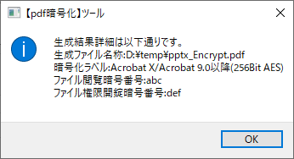
出力結果ログ

出力ファイル(暗号化付)

暗番【def】で開くの場合
暗番【abc】で開くの場合



ファイルセキュリティプロパティ
ファイルセキュリティプロパティ

40_ファイル選択
1.実施前提条件

暗号化されたpdfを用意する

2_ファイル選択

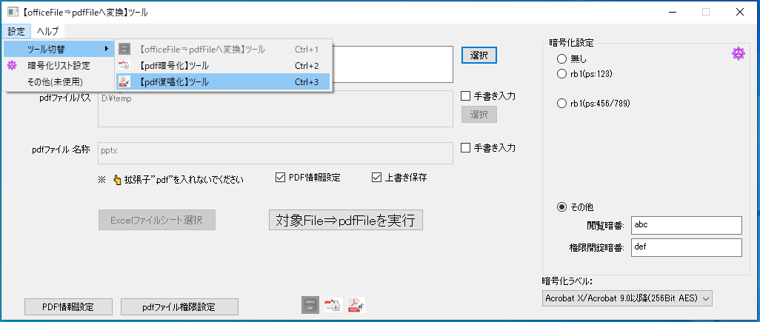

① ツール指定(方法１)

① ツール指定(方法2)

② 【選択】をクリックし、ファイル選択パネルを開く
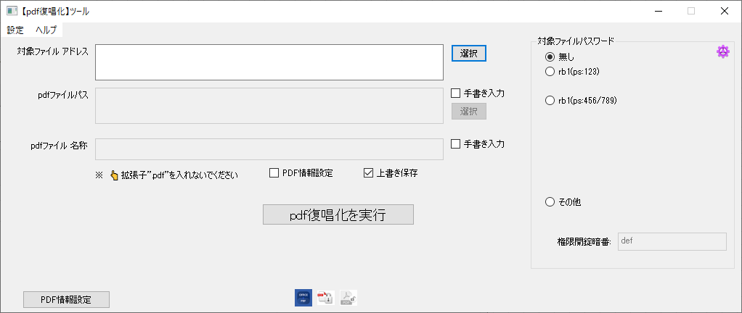

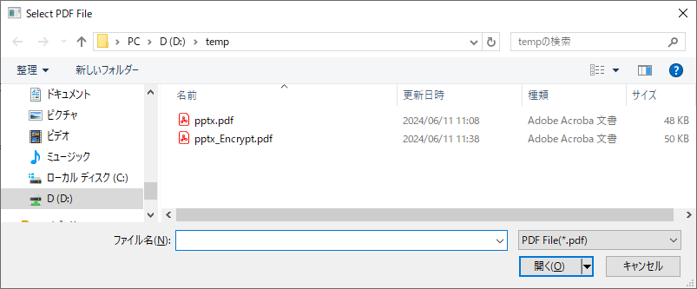

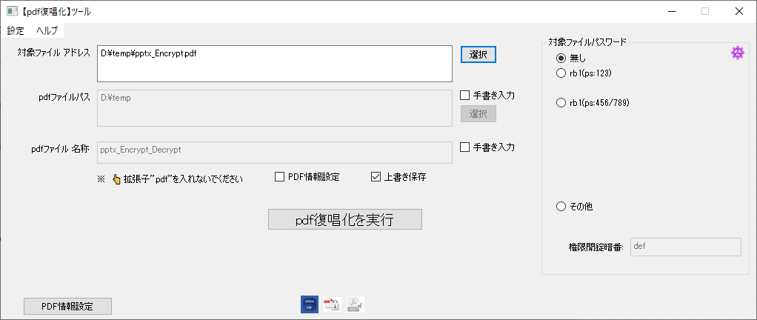

対象ファイル選択済み

① 【rb1(ps:123)】を指定

②【対象File⇒pdfFileを実行】をクリック

出力結果ログ

出力ファイル(暗号化付)

ファイルセキュリティプロパティ

41_暗号化されたpdfを開錠
1.実施前提条件

「40_ファイル選択」 | 実施が完了次第、本手順が実施できます

2_暗号化されたpdfを開錠

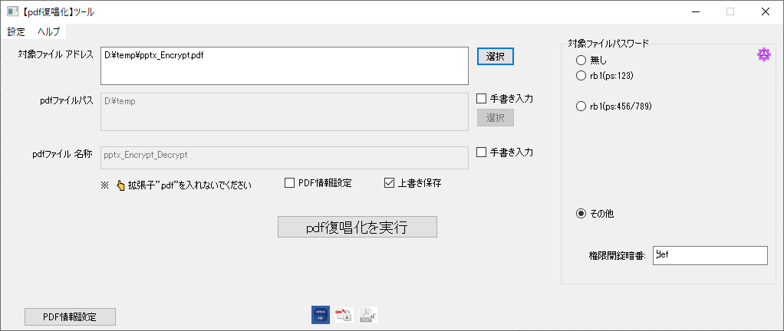

②【ｐｄｆ復唱化を実行】をクリック

① 【その他】を指定
権限開錠あの豪番号：def

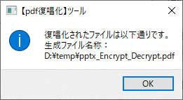
出力結果ログ

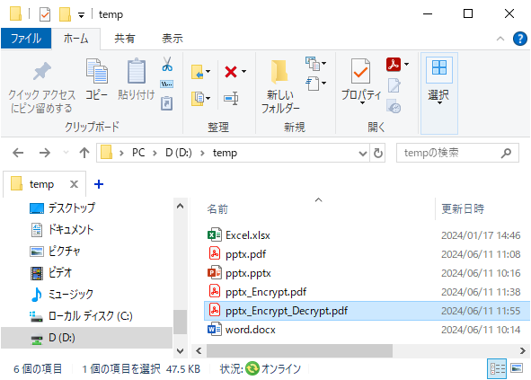

出力ファイル(暗号化なし)

